상품제안서
해적보석함(송학,나비) | 상품코드: S38467

 |  |  |  |  |  |  | 02-713-8555 | www.synergygift.co.kr
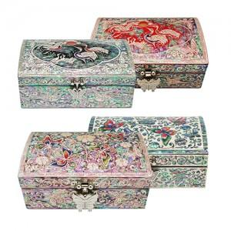

【상세/제작정보】

【인쇄/포장옵션】 | 실크 / 포장지포장

【공급단가】 | 수량 | 10~ | 50~ | 100~ | 300~ | 500~
*VAT별도 | 소형 | 50,000원 | 49,200원 | 48,000원 | 46,800원 | 46,000원
 | 중형 | 56,250원 | 55,350원 | 54,000원 | 52,650원 | 51,750원

【상품 URL】 | https://www.synergygift.co.kr:443/src/goods_detail.php?gdno=38467

